关系图
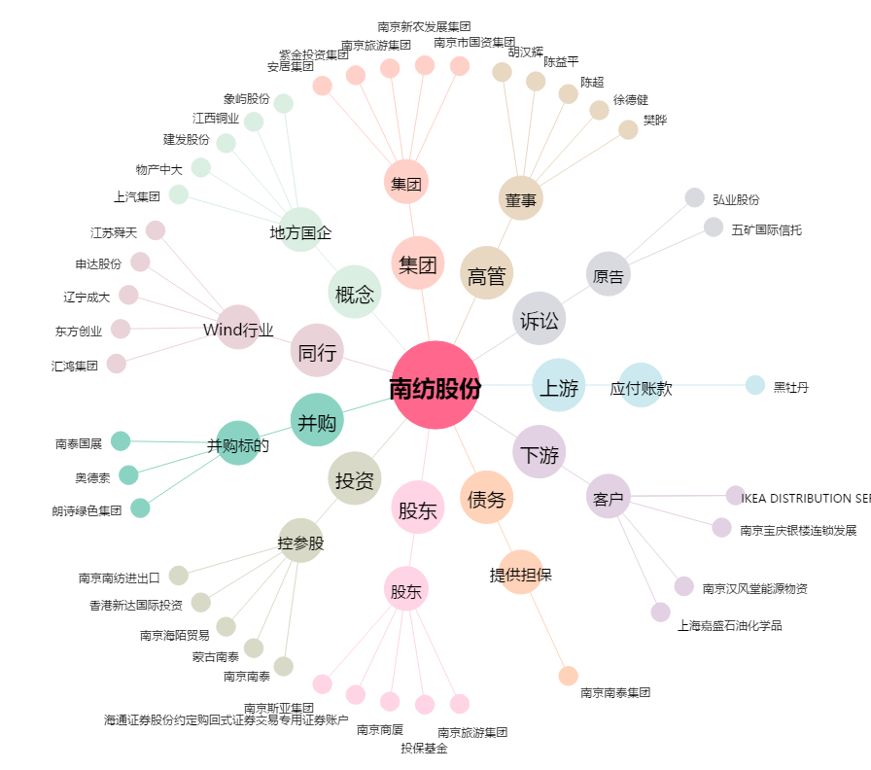
南纺股份[600250.SH] - 关系概览图

